상품제안서
고급볼펜 프리미어펜 금장볼펜 | 상품코드: S02733

 |  |  |  |  |  |  | 02-713-8555 | www.synergygift.co.kr
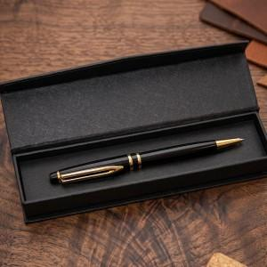 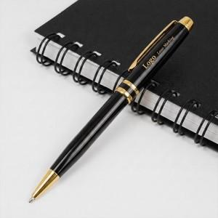 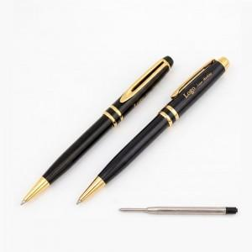

【상세/제작정보】

【인쇄/포장옵션】 | [볼펜] 레이저, [케이스] 레이저, [케이스] 풀칼라 / 포장지포장

【공급단가】 | 수량 | 50~ | 100~ | 500~ | 1,000~ | 2,000~
*VAT별도 | 단가 | 3,640원 | 3,550원 | 3,440원 | 3,270원 | 3,160원

【상품 URL】 | https://www.synergygift.co.kr:443/src/goods_detail.php?gdno=3641

